Devider
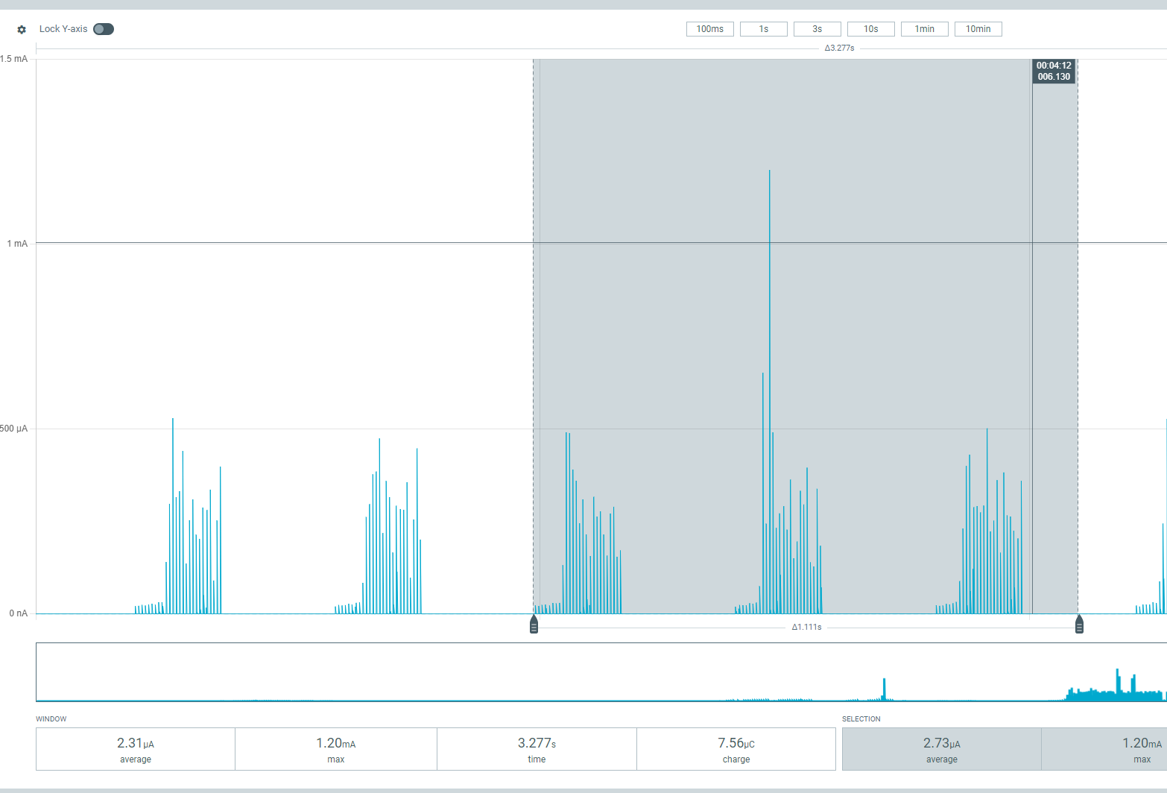
100kOm - 10kOm
V | Saleae | Cooof
4.83 | 0.457 | 10.56892779
5.326 | 0.495 | 10.75959596
10.6 | 0.983
 |  |  |  | 100kOm - 5kOm |  |  |  |  | 100kOm - 2kOm |  |  |  | Melony
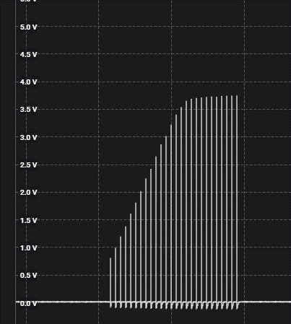
100kOm - 5kOm |  |  |  |  | Peter | Melony |  |  |  | Peter | Melony
% | v |  | sens | % | v | % | v | sens | % | v | % | v
30 | 2.7 | 1 | 1 | 30 | 1.8 | 24 | 2 | 1 | 30 | 0.9 | 24 | 0.8
33 | 3.8 | 3 | 3 | 33 | 2.6 | 25 | 2.7 | 3 | 33 | 1.3 | 26 | 1.4
35 | 4.5 | 4 | 4 | 35 | 3.1 | 26 | 3.3 | 4 | 35 | 1.4 | 28 | 2
37 | 5.2 | 7 | 7 | 37 | 3.6 | 28 | 4 | 7 | 37 | 1.645 | 35 | 3.6
 |  |  |  |  |  | 29 | 5.1 |  | 39 | 1.85
 |  |  |  |  |  |  |  |  | 44 | 2.3

 |  |  | power
 |  |  | % | peak | avg
 |  |  | 22 | 500nA | 1

Modes_2B
 | Mode | Diagram
1 | Pulse | 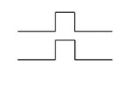 | 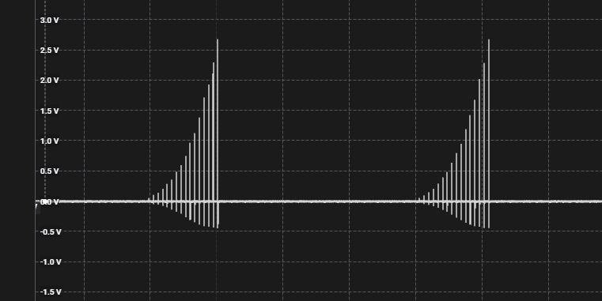
2 | Bounce |  |  | 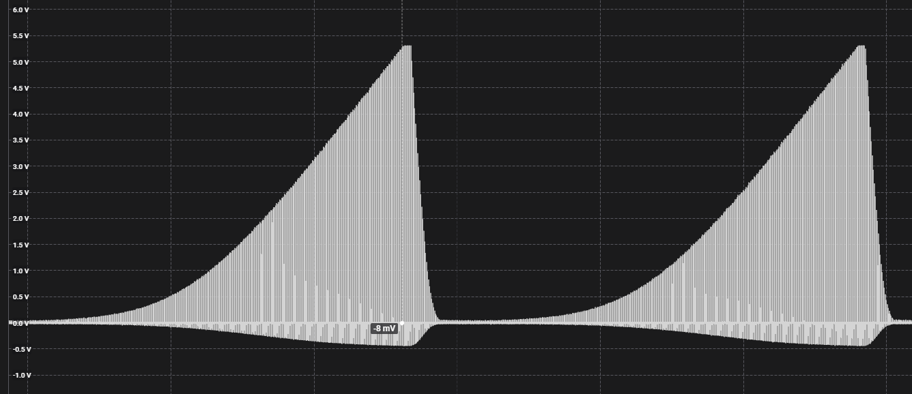
3 | Continuous
4 | A Split B Split
5 | Wave
6 | Waterfall
7 | Squeeze
8 | Milk | 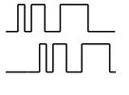
9 | Throb
10 | Thrust
11 | Tickle
12 | Random
13 | Step
14 | Training

Encoders
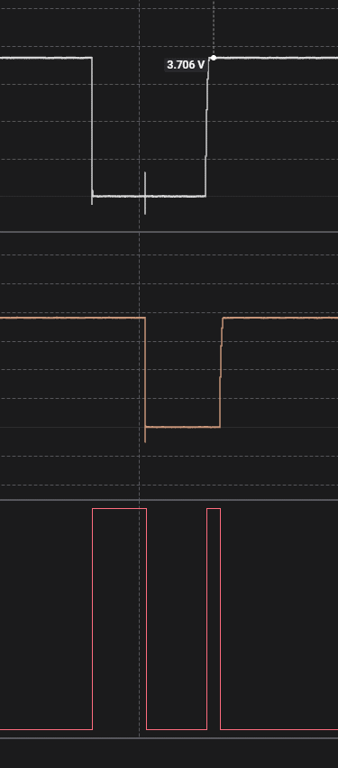
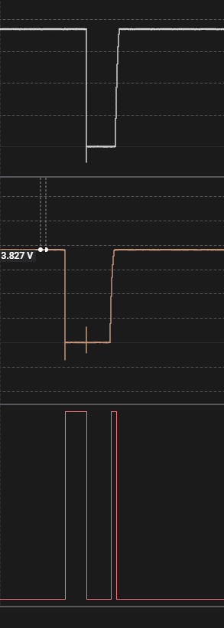
Rotary Encoder
 |  |  | Price | PPR | Detent |  |  | Resultion | One round number of pulse
1 | EC12E24204A7 | no IP | 2 |  | 24 | 2 bit | 30k cycles |  | 24 rot per 360 |  | https://newbiely.com/tutorials/arduino-nano/arduino-nano-rotary-encoder
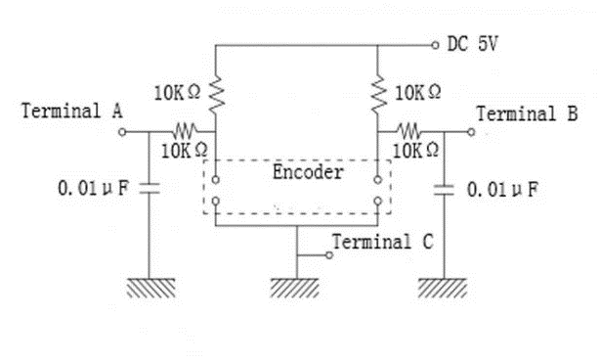
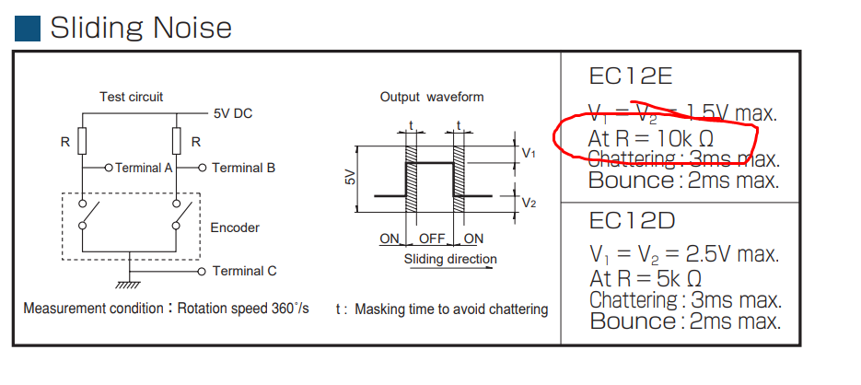
 | KY-040

 | RING35-203010 | ip-40 |  |  |  |  | 30k cycles

 | C14D32P | IP65 | 25 | 32 | 32 |  | 1000k

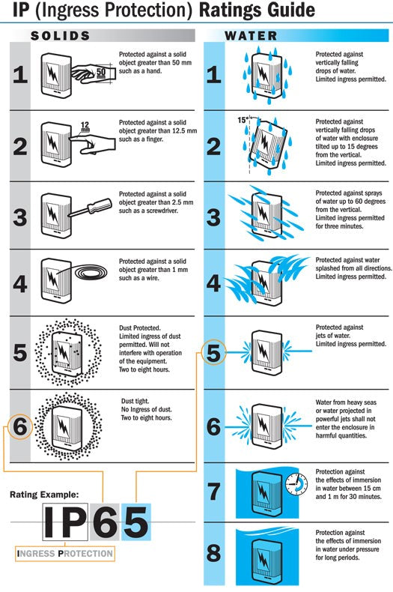
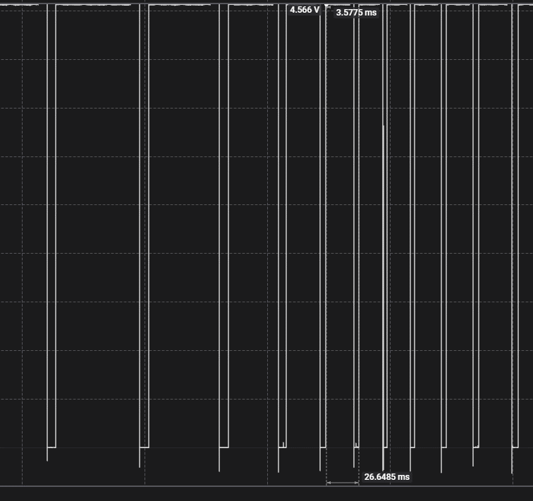

 |  |  |  |  |  | CW |  |  |  | CCW

Sygnal
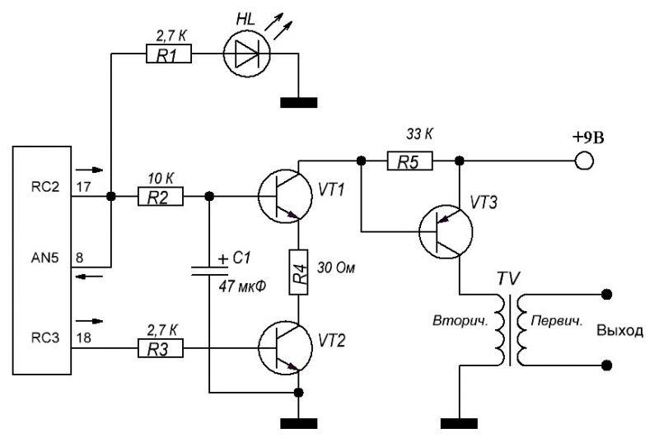
Pulse 2B
Adjust | Level | PIN18 |  |  |  |  | PIN17 |  |  |  |  | SIN
% | % | HZ | Rise | T1, us | T2, ms | T3 pause, ms | HZ | Rise | T1, us | T2, ms | T3 pause, ms | Vrms | Vpp
 | 1 | 144 | 26 | 55 | 6.8 | 235 | 1245 | 254 | 84 | 720 | 205
 | 5 | 144 | 26 | 55 | 6.8 | 235 | 1246 | 254 | 99 | 703 | 205 | 350 | 191
 | 10 | 144 | 26 | 55 | 6.8 | 235 | 1246 | 255 | 120 | 683 | 205 | 421 | 195
 | 20 | 144 | 26 | 55 | 6.8 | 235 | 1246 | 255 | 159 | 644 | 205 | 500 | 192
70 |  | 144 | 24 | 55 | 6.8 | 170 | 1246 | 203 | 156 | 643 | 163 | 500 | 156
75 |  | 144 | 11,11,15 | 55 | 6.8 | 130,130,100 | 1246 | 127 | 160 | 643 | 100 | 500 | 100
85 |  |  | 8,8,9 |  |  |  | 1246 | 77 | 160 | 643 | 62 | 500 | 67

 |  |  |  |  |  |  |  |  |  |  |  |  |  |  |  |  |  |  |  | lo

 | 30 | 144 | 26 | 55 | 6.8 | 235 | 1246 | 255 | 200 | 604 | 205 | 574 | 282
 | 40 | 144 | 26 | 55 | 6.8 | 235 | 1246 | 255 | 238 | 564 | 205 | 637 | 408

Pulse
Adjust | Level | PIN18 |  |  |  |  | PIN17 |  |  |  |  | SIN
% | % | HZ | Rise | T1, us | T2, ms | T3 pause, ms | HZ | Rise | T1, us | T2, ms | T3 pause, ms | Vrms | Vpp
 | 1 | 144 | 26 | 55 | 6.8 | 235 | 1245 | 254 | 84 | 720 | 205
 | 5 | 144 | 26 | 55 | 6.8 | 235 | 1246 | 254 | 99 | 703 | 205 | 350 | 191
 | 10 | 144 | 26 | 55 | 6.8 | 235 | 1246 | 255 | 120 | 683 | 205 | 421 | 195
 | 20 | 144 | 26 | 55 | 6.8 | 235 | 1246 | 255 | 159 | 644 | 205 | 500 | 192
70 |  | 144 | 24 | 55 | 6.8 | 170 | 1246 | 203 | 156 | 643 | 163 | 500 | 156
75 |  | 144 | 11,11,15 | 55 | 6.8 | 130,130,100 | 1246 | 127 | 160 | 643 | 100 | 500 | 100
85 |  |  | 8,8,9 |  |  |  | 1246 | 77 | 160 | 643 | 62 | 500 | 67

 | 30 | 144 | 26 | 55 | 6.8 | 235 | 1246 | 255 | 200 | 604 | 205 | 574 | 282
 | 40 | 144 | 26 | 55 | 6.8 | 235 | 1246 | 255 | 238 | 564 | 205 | 637 | 408

 |  |  |  |  |  |  |  |  |  |  |  |  |  |  |  |  |  |  |  |  |  |  | CHA
 |  |  |  | mv | 0.2 |  |  | 0.3 |  |  | 0.4 |  |  | 0.5 |  |  | 0.6 |  |  | 0.7 |  |  | Ом
 |  |  |  | 25 | 98 | 3.9 | 34 | 150 | 4.4 |  | 215 | 8.6 | 40 | 270 | 6.8 | 46 | 358 | 7.8 | 53 | 428 | 8.1 | Red | 1.8 | 100.4 | 55.777777778 | 1.8 | 96.3 | 53.5
 |  |  |  | 150 | 1500 | 10.0 | 190 | 2200 | 11.6 |  | 2900 | 19.3 | 240 | 3700 | 15.4 | 286 | 4400 | 15.4 | 330 | 5200 | 15.8 | FNIRSi | 1.42 | 101.4 | 71.408450704 | 1.34 | 97.1 | 72.462686567

Sheet5
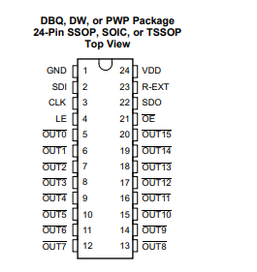
Notes | Pin |  | MICROE
SPI Select / ID COMM | CS | CS
SPI Clock | SCK | SCK | CLK
SPI Data OUT | SDO | MISO | SDO
SPI Data IN | SDI | MOSI | SDI
LE

ESP_32
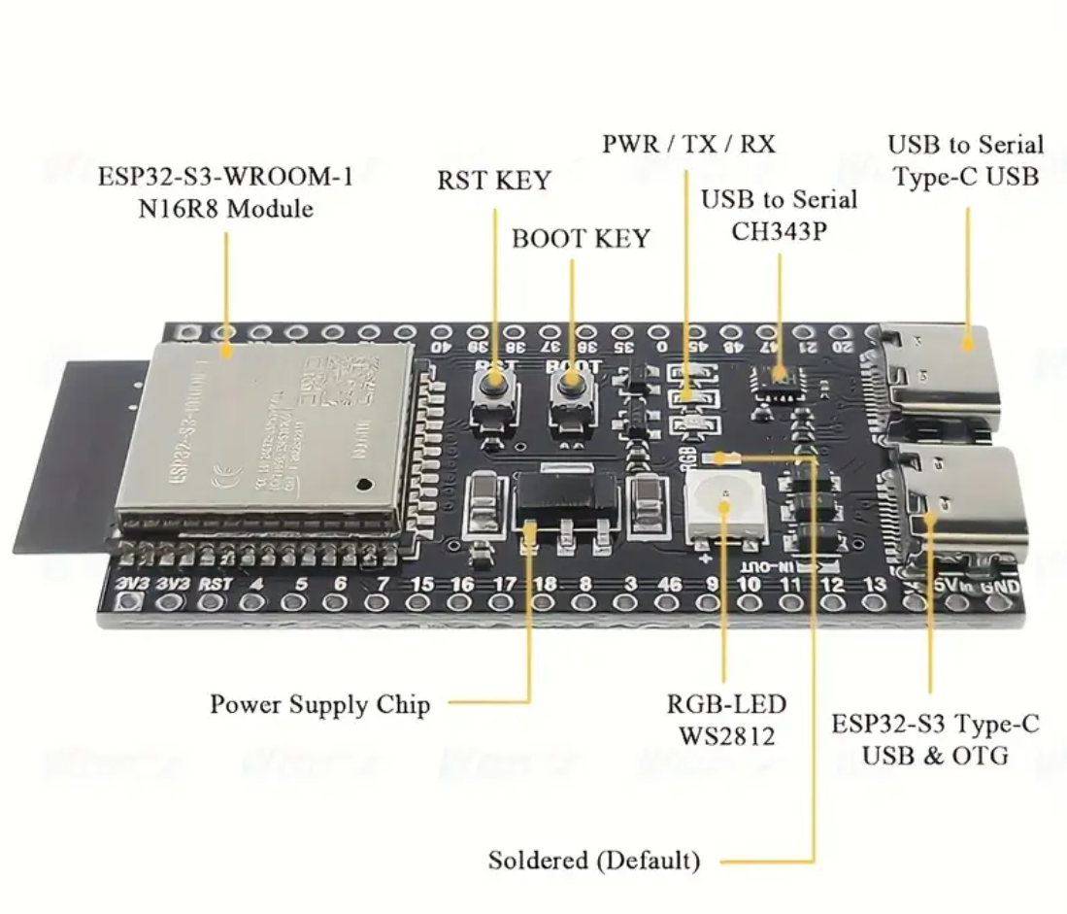

CH343C

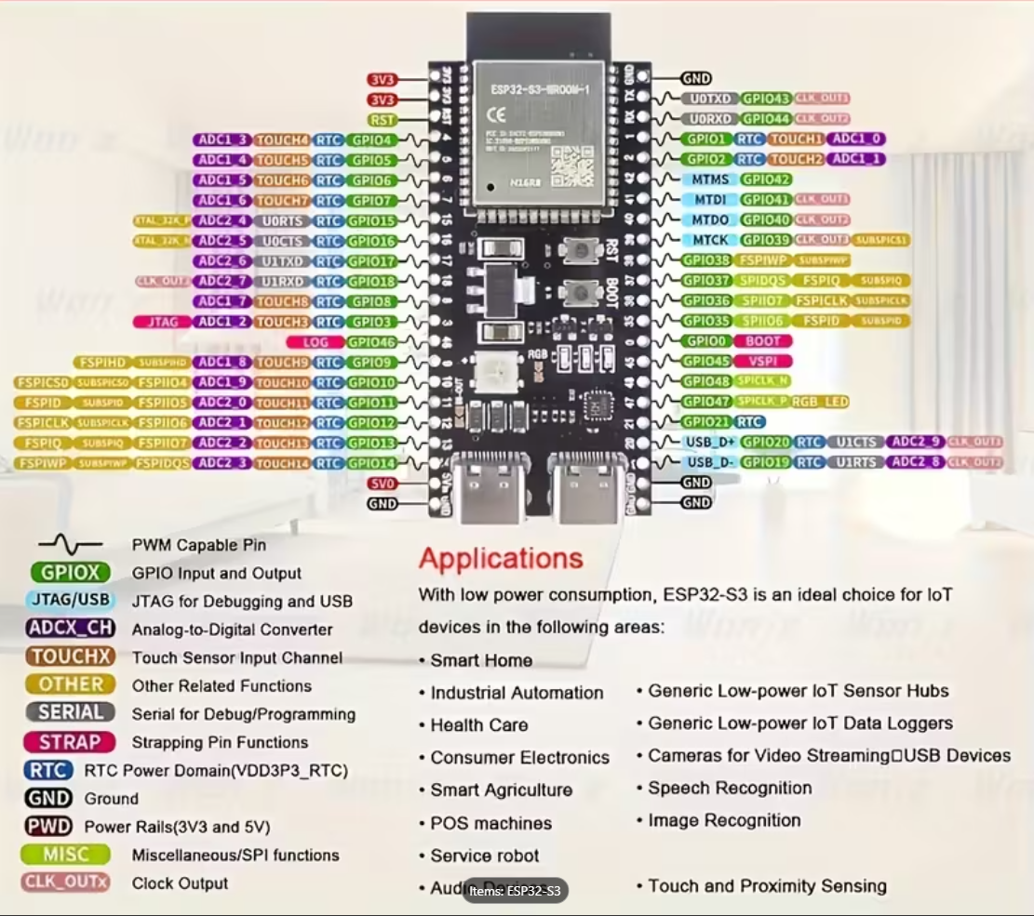

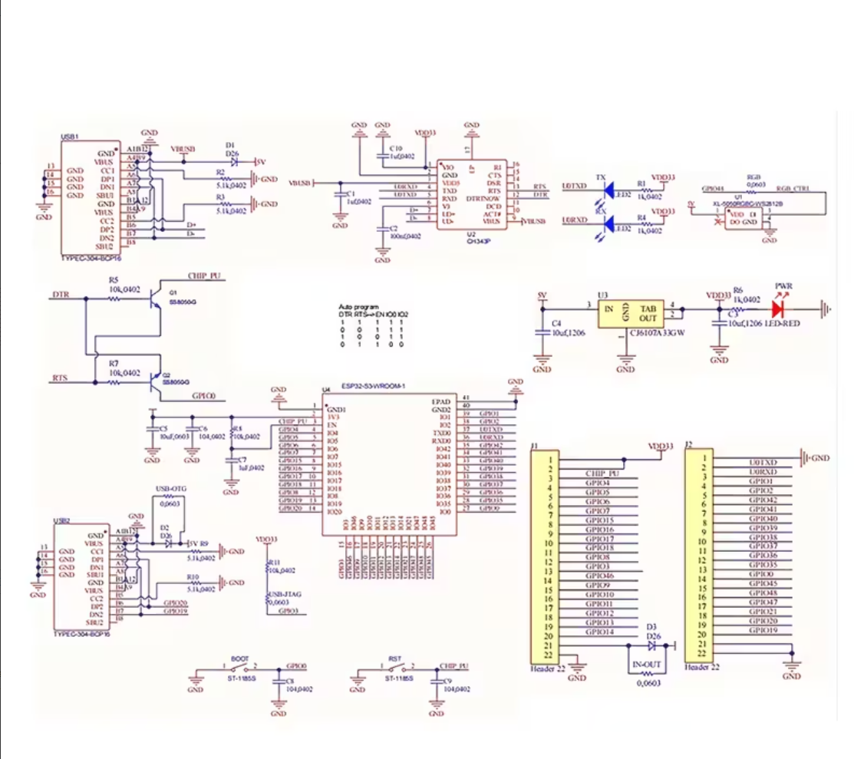

 | LED | 48

